Накладная-№3
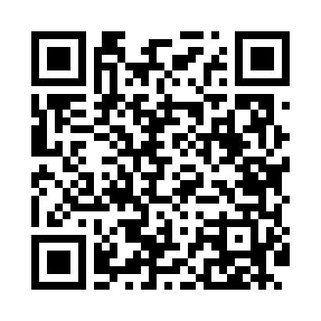
Номер товарно-транспортной накладной: |  |  | Торговый представитель: Amriyev Muhammad
Поставщик: Toshkent falcon fly 2 |  |  | Телефон торгового представителя: +998972880505
Дата отгрузки: 14.10.2025 |  |  | Контрагент: """" Klient
Дата консигнации: |  |  | Адрес:
Доставщик: |  |  | Телефон:
Телефон доставщика:
Время заказа: 14.10.2025 16:20:41
№ | Штрих-код | Название товаров (работ,услуг) | Количество | Количество в кейсе | Цена | Сумма
 |  |  | 122 |  |  | 301.4
1 | 6665202057890 | Керамикали ликоб B24-D3323 CZT18-10 XP-13-120 | 20 | 1 коробка, 2 шт. | 3.10 | 62
2 | 6665202057807 | Тарелка керамические CZT18-01 10"dinner plate 26*26*2cm Porcelain 869g XP-13-21 | 20 | 1 коробка, 2 шт. | 3.50 | 70
3 | 6665202057821 | Тарелка керамические CZT18-03 8"dinner plate 20.3*20.3*2cm Porcelain 534g XP-13-20 | 30 | 1 коробка, 6 шт. | 2.20 | 66
4 | 6905621392388 | Металл қошиқ DB-92-38 | 10 | 10 шт. | 2.90 | 29
5 | 6905621392395 | Металл санчқи DB-92-39 | 10 | 10 шт. | 2.90 | 29
6 | 6934163000444 | Диспенсер подставка для мыла 800ml DB-99-44 | 2 | 2 шт. | 9.20 | 18.40
7 | 6902011050378 | Пластмасса соусница 13.5x7x2.5 sm DB-67-72 | 30 | 30 шт. | 0.90 | 27
Итого: 301.4$|->UZS: 3,767,500.00

